关系图
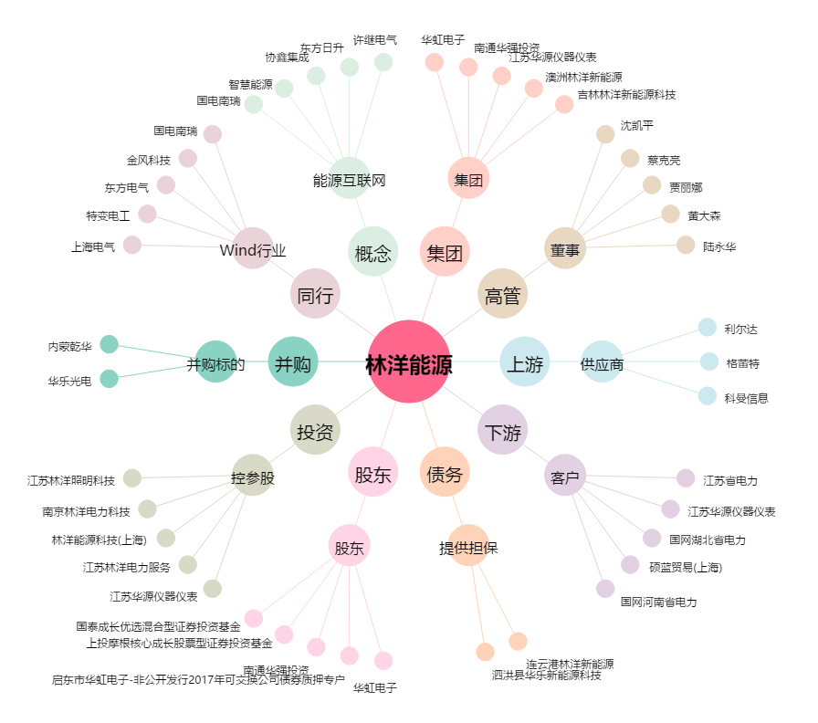
林洋能源[601222.SH] - 关系概览图

